Duty Cycle Monitor
Duty Cycle Monitor |  |  |  |  | 37292670

Customer Name: |  |  | System Type: | QST30 |  | ECM Code: | K50159.11
Unit Number: |  |  | Image Date: | 08.05.26 23:25:15 |  | Software Phase: | 05010010

Parameters | Value | Unit
Время начала по плану маршрута 1 | 0:00:00 | ЧЧ:СС:СС
Map Total Time | 500:00:00 | ЧЧ:СС:СС
Остаток часов по плану маршрута 1 | 0:00:00 | ЧЧ:СС:СС

Parameters | Value | Unit
Время начала по плану маршрута 2 | 500:15:25 | ЧЧ:СС:СС
Map Total Time | 499:40:02 | ЧЧ:СС:СС
Остаток часов по плану маршрута 2 | 7:59:08 | ЧЧ:СС:СС

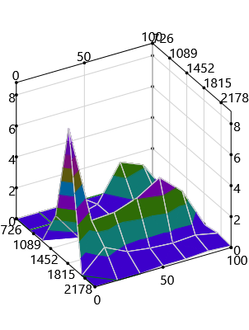
Parameters | Value | Unit
Время начала по долгосрочному плану маршрута | 0:00:00 | ЧЧ:СС:СС
Остаток часов по плану маршрута | 99008:00:15 | ЧЧ:СС:СС

Short Term Map 1

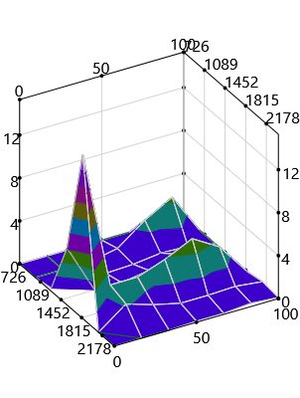

Short Term Map 2

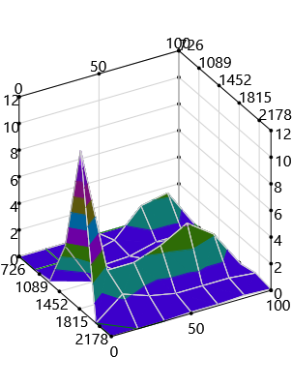
Long Term Map

